pole-trojkata
Arkusz (w domyśle - program) obliczający pole trójkąta (sprawdza czy da się zbudować trójkąt i czy jest on prostokątny)

 | Wpisz długości trzech dowolnych odcinków

 |  |  |  | wzór Herona na pole trójkata
 | Podaj długość pierwszego odcinka | a= | 2
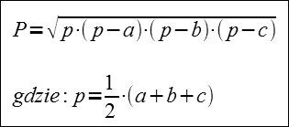

 | Podaj długość drugiego odcinka | b= | 4

 | Podaj długość drugiego odcinka | c= | 5

 | Czy da się z tych odcinków zbudować trójkąt |  | TAK | p = | 5.5

 | Czy będzie on prostokątny |  | NIE

 | Pole tego trójkąta wynosi | P= | 3.7996710384

